상품제안서
영동곶감 (반시2호) 2구 1kg내외 | 상품코드: F31912

 |  |  |  |  |  |  | 02-412-0044 | www.easy1.co.kr
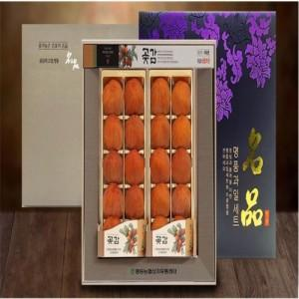

【상세/제작정보】

【인쇄/포장옵션】 | / 포장불가능

【공급단가】 | 수량 | 50~ | 100~ | 500~ | 1,000~ | 2,000~
*VAT별도 | 단가 | 38,480원 | 37,880원 | 37,000원 | 35,520원 | 34,040원

【상품 URL】 | https://easy1.co.kr:443/src/goods_detail.php?gdno=31912

